1.3
voltar à página inicial |  |  |  | 1 - CLAREZA DO CONTEÚDO
 | S | N | NA
 | x |  |  | 1.3 Cada bloco de conteúdo contém a sua data de atualização
 |  |  |  | Cada bloco de conteúdo isolado ou conjunto de blocos de conteúdo relacionado deverá ter a data da sua atualização associada, expressa num tamanho de letra 2 pontos abaixo ao do corpo do texto, com contraste mais reduzido mas nunca inferior a 4,5:1.

 | Listagem de evidências
 |  |  |  |  | Notas:
 |  |  |  |  | As páginas do sítio apresentam junto ao rodapé a data da última atualização, com o mesmo tamanho do corpo do texto e contraste de 14,1:1, que pode ser modificado com o plugin da acessibilidade. URL: https://paisemrede.pt/o-que-podemos-fazer-por-si/
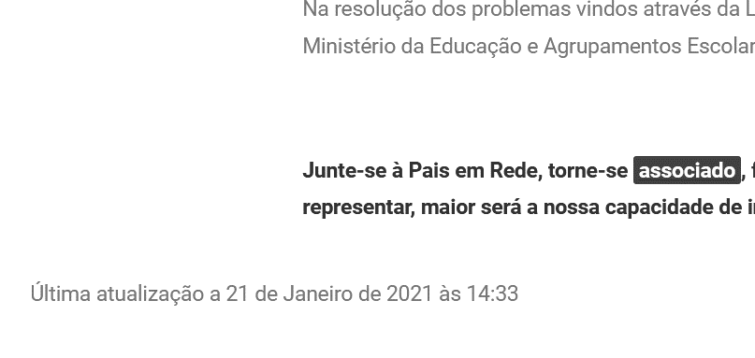

2.1
voltar à página inicial |  |  |  | 2 - USABILIDADE DO CONTEÚDO
 | S | N | NA
 | x |  |  | 2.1 O tipo de letra do corpo do documento é adequado e o tamanho da letra é, no mínimo, de 12 pontos
 |  |  |  | De forma a assegurar a boa legibilidade do texto para todos os utilizadores, o tamanho de letra do texto que compõe o corpo do documento deverá ser, no mínimo, de 12 pontos, assegurando sempre que os mesmos são escaláveis para tamanhos superiores, sempre que o utilizador considere necessário.

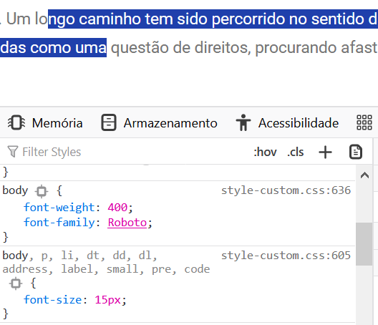
 | Listagem de evidências
 |  |  |  |  | Notas:
 |  |  |  |  | A fonte usada no sítio tem um tipo adequado e tem a dimensão mínima de 15 px.

2.2
voltar à página inicial |  |  |  | 2 - USABILIDADE DO CONTEÚDO
 | S | N | NA
 | x |  |  | 2.2 A informação secundária (datas, autores) utiliza, no mínimo, um tamanho de letra de 10 pontos
 |  |  |  | A informação secundária, como os autores de textos ou de imagens, as datas de publicação ou outros tipos de meta-informação, podem usar tamanhos de letra mais pequenos, mas, no mínimo, com 10 pontos, assegurando sempre que os mesmos são escaláveis para tamanhos superiores, sempre que o utilizador considere necessário.

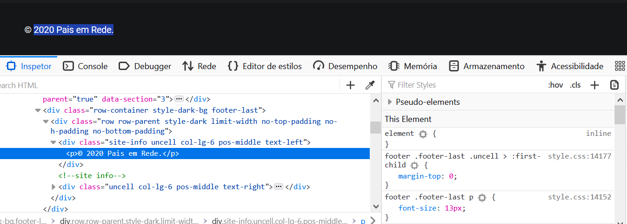
 | Listagem de evidências
 |  |  |  |  | Notas:
 |  |  |  |  | A informação secundária possui, 13px - equivalente a 10 pontos.

2.4
voltar à página inicial |  |  |  | 2 - USABILIDADE DO CONTEÚDO
 | S | N | NA
 | x |  |  | 2.4 O espaçamento entre linhas não é inferior a 1.5x o tamanho da letra
 |  |  |  | Para assegurar a leitura confortável de blocos de texto deve ser usado um espaçamento entre linhas de 1.5x o tamanho da letra.

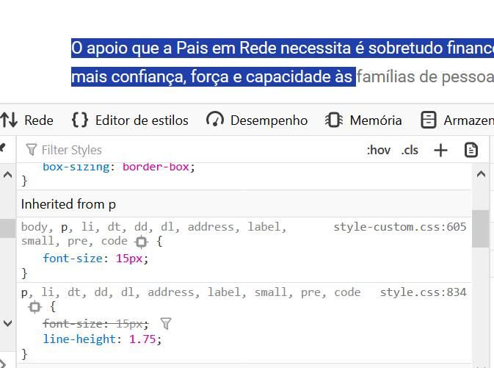
 | Listagem de evidências
 |  |  |  |  | Notas:
 |  |  |  |  | O espaçamento entre linhas é de 1.75x o tamanho da letra. URL: https://paisemrede.pt/quero-apoiar/

3.1
voltar à página inicial |  |  |  | 3 - ESTRUTURA DA NAVEGAÇÃO
 | S | N | NA
 | x |  |  | 3.1 Nenhum nível de navegação tem mais de 9 opções
 |  |  |  | A navegação principal deve ser equilibrada, nem com demasiadas opções de topo sem opções secundárias, nem com poucas opções de topo e muitas opções secundarias. Nenhum nível de navegação deve ter mais de 9 opções.

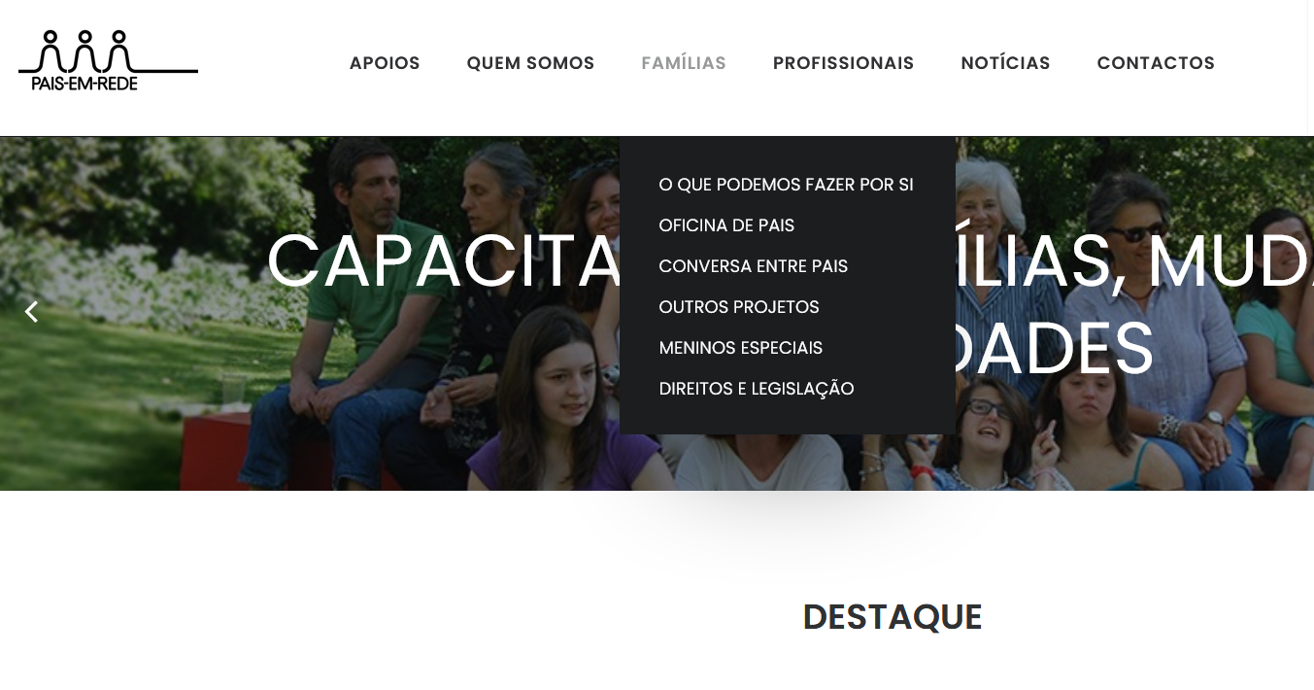
 | Listagem de evidências
 |  |  |  |  | Notas:
 |  |  |  |  | A navegação principal é equilibrada e o menu que apresenta a maior quantidade de opções (6 itens) é o "Famílias". URL: https://paisemrede.pt/

3.3
voltar à página inicial |  |  |  | 3 - ESTRUTURA DA NAVEGAÇÃO
 | S | N | NA
 | x |  |  | 3.3 As hiperligações de texto não devem ser diferenciadas apenas com base na cor
 |  |  |  | As hiperligações de texto devem apresentar um contraste mínimo de 4,5:1 com a envolvente e uma representação visual complementar à cor - idealmente as hiperligações devem apresentar-se sublinhadas. As hiperligações em texto devem apresentar-se da mesma forma em todo o sítio Web.

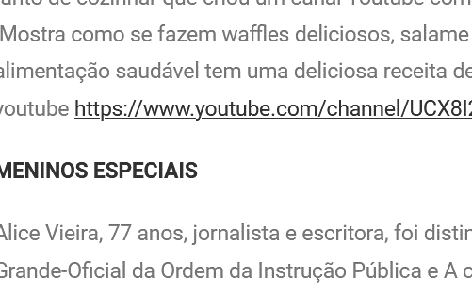
 | Listagem de evidências
 |  |  |  |  | Notas:
 |  |  |  |  | As hiperligações de texto têm uma representação visual complementar à cor, sublinhada, e apresentam-se da mesma forma em todo o sítio web. Em termos de contraste, têm 4.3:1, que podem ser ajustados com o plugin da acessibilidade. URL: https://paisemrede.pt/noticias/newsletter-dezembro/

4.2
voltar à página inicial |  |  |  | 4 - ESTRUTURA DA INFORMAÇÃO
 | S | N | NA
 | x |  |  | 4.2 O layout do sítio Web é adaptável a plataformas móveis sem necessidade de efetuar varrimento horizontal
 |  |  |  | O layout do sítio Web deve ser adaptável aos tamanhos mais comuns de visualização, adaptando-se a várias larguras de ecrã sem que surjam barras de varrimento horizontais.

 | Listagem de evidências
 |  |  |  |  | Notas:
 |  |  |  |  | O sítio web é responsivo e adapta-se aos tamanhos mais comuns de visualização sem que surjam barras de varrimento laterais. URL: https://paisemrede.pt/quero-apoiar/ Em cima: apresentação do sítio em desktop. No meio: apresentação do sítio em tablet vertical. Em baixo: apresentação do sítio em telemovel.
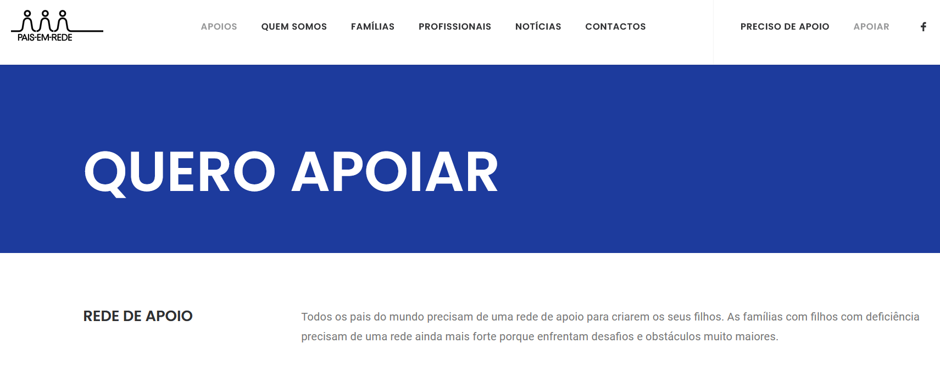

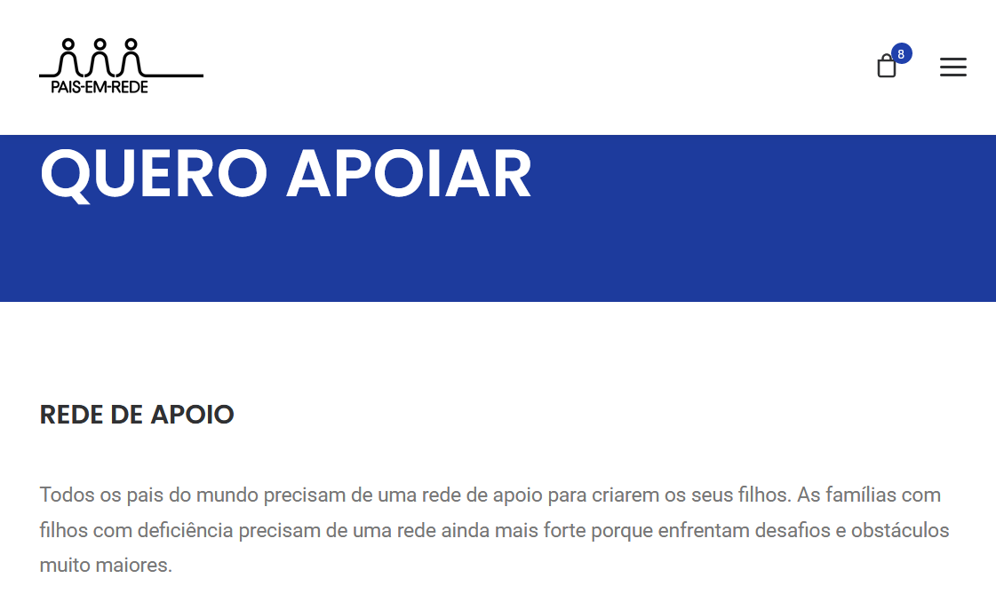

 | 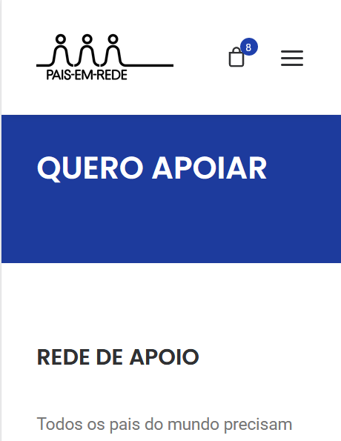

5.2
voltar à página inicial |  |  |  | 5 - ELEMENTOS INTERATIVOS
 | S | N | NA
 | x |  |  | 5.2 Os elementos interativos têm uma dimensão mínima de 44px CSS (44 pontos) (vertical e horizontal)
 |  |  |  | De forma a assegurar que todos os elementos interativos são facilmente acionáveis por qualquer tipo de dispositivo apontador ou toque, estes devem ter a dimensão mínima de 44px CSS de altura e de largura.

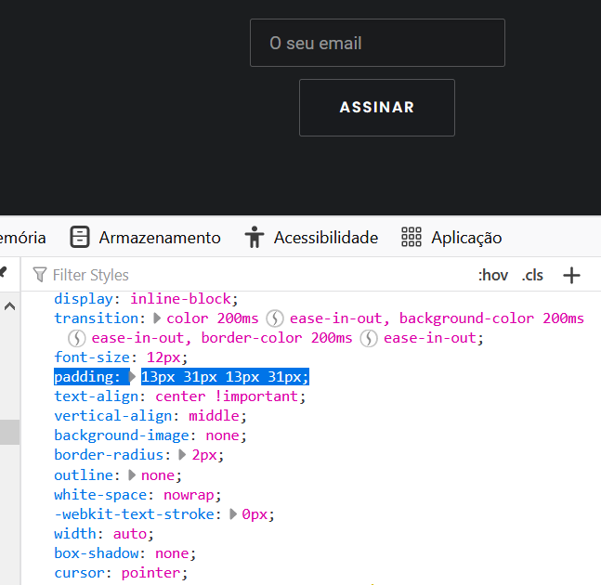
 | Listagem de evidências
 |  |  |  |  | Notas:
 |  |  |  |  | Todos os elementos interativos do sítio têm dimensão superior a 44 px CSS, garantindo uma boa superfície de clique/toque. URL: https://paisemrede.pt

5.3
voltar à página inicial |  |  |  | 5 - ELEMENTOS INTERATIVOS
 | S | N | NA
 | x |  |  | 5.3 Há apenas um botão de ação principal por página e o mesmo encontra-se destacado
 |  |  |  | Deve existir apenas um botão de ação principal por página e o mesmo deve apresentar-se numa cor contrastante. Todos os outros botões devem ser considerados como secundários.

 | Listagem de evidências
 |  |  |  |  | Notas:
 |  |  |  |  | O sítio apresenta botões de cor contrastante e não há mais de um botão de ação principal por página. URL: https://paisemrede.pt/pages/contactos/
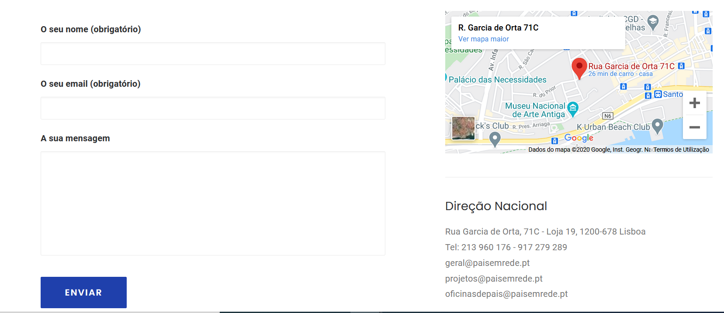

5.4
voltar à página inicial |  |  |  | 5 - ELEMENTOS INTERATIVOS
 | S | N | NA
 | x |  |  | 5.4 Elementos gráficos interativos têm de aparentar ser clicáveis
 |  |  |  | Os elementos gráficos clicáveis devem ser percecionáveis como tal, através da forma, da cor ou do aparente volume.

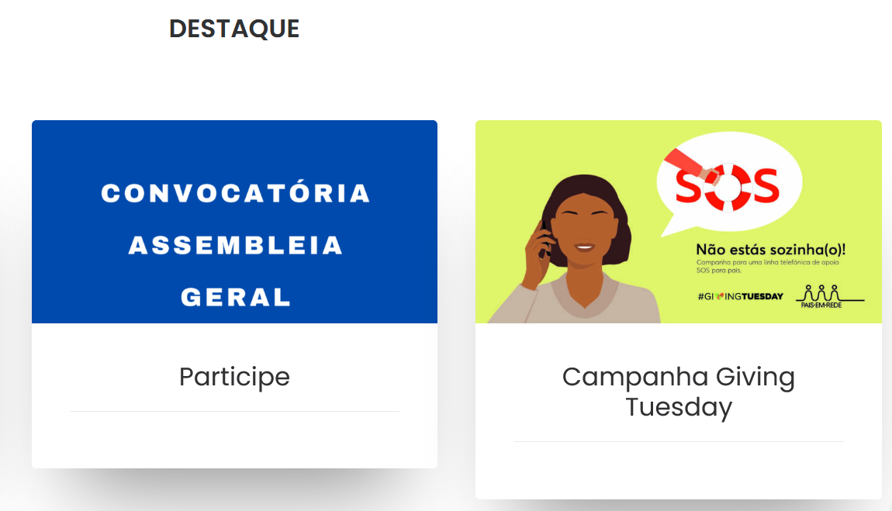
 | Listagem de evidências
 |  |  |  |  | Notas:
 |  |  |  |  | Os elementos gráficos clicáveis distinguem-se pela sua forma, cor ou aparência. Exemplos na página inicial -> notícias. Além do formato, é dado um destaque quando o elemento é selecionado. URL: https://paisemrede.pt/

